Punto 1
A partir de la base de datos (bd_house.csv) resolver los siguientes puntos:
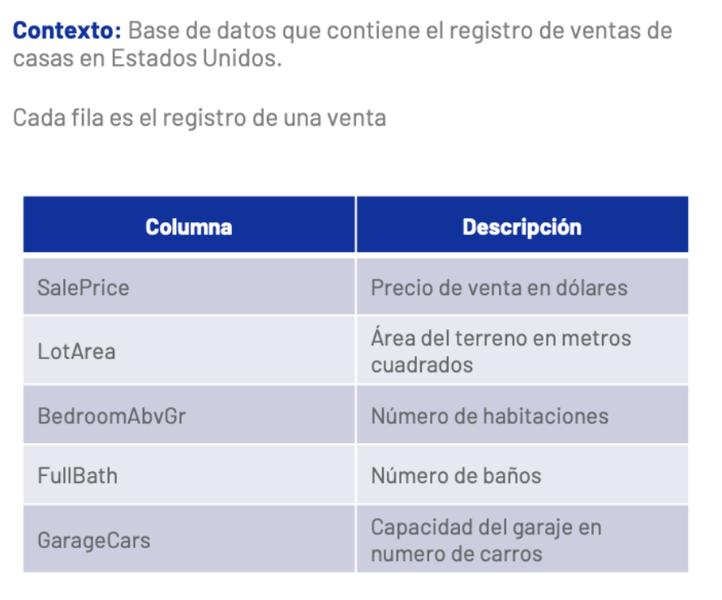

1. ¿Determine el precio promedio de venta de casas a partir del número de habitaciones?
2. Determie la probabilidad de comprar una casa que tenga la capaciadad de almacenar dos autos en su garaje si su presupuesto son 150,000 USD
3. ¿Cuánta plata ofreceria para comprar una casa que cuenta con garaje, tres habitaciones y dos baños?
4. ¿Considera que existe una relación entre el precio de la vivienda y el tamaño del terreno?

Bono
Implemente un modelo a través del cual se estime el precio de venta de una casa en función de las variables que considere relevantes

